Total Iterations vs EoS
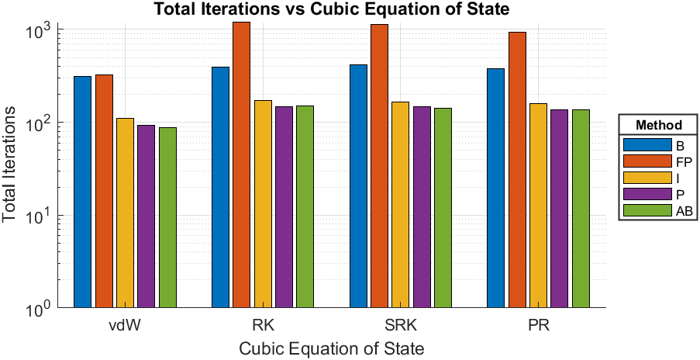
Compound | Methane
Triple Temperature [K] | 90.7
Close to Critical Temperature (CCT) [K] | 190.5
EoS | Calculated Triple Pressure [bar] | Calculated Pressure given CCT [bar] | Total Iterations-B | Total Iterations-FP | Total Iterations-I | Total Iterations-P | Total Iterations-AB
van der Waals | 0.90714 | 45.8954 | 314 | 327 | 110 | 92 | 88
Redlich-Kwong | 0.050903 | 45.8597 | 391 | 1207 | 172 | 147 | 151
Soave-Redlich-Kwong | 0.10707 | 45.8597 | 415 | 1136 | 167 | 148 | 143
Peng-Robinson | 0.11794 | 45.8614 | 382 | 934 | 159 | 137 | 136

vdW - Iterations vs Psat
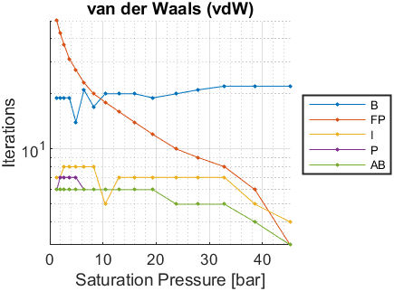
Psat [bar] | Tsat-B [K] | Iterations-B | Tsat-FP [K] | Iterations-FP | Tsat-I [K] | Iterations-I | Tsat-P [K] | Iterations-P | Tsat-AB [K] | Iterations-AB
0.117 | NaN | NaN | NaN | NaN | NaN | NaN | NaN | NaN | NaN | NaN
0.198 | NaN | NaN | NaN | NaN | NaN | NaN | NaN | NaN | NaN | NaN
0.345 | NaN | NaN | NaN | NaN | NaN | NaN | NaN | NaN | NaN | NaN
0.565 | NaN | NaN | NaN | NaN | NaN | NaN | NaN | NaN | NaN | NaN
0.884 | NaN | NaN | NaN | NaN | NaN | NaN | NaN | NaN | NaN | NaN
1.325 | 95.8108 | 19 | 95.8107 | 50 | 95.8108 | 7 | 95.8108 | 6 | 95.8108 | 6
1.919 | 101.3672 | 19 | 101.3671 | 43 | 101.3672 | 7 | 101.3672 | 7 | 101.3672 | 6
2.693 | 107.01 | 19 | 107.01 | 37 | 107.0101 | 8 | 107.0101 | 7 | 107.0101 | 6
3.681 | 112.7583 | 19 | 112.7583 | 31 | 112.7584 | 8 | 112.7584 | 7 | 112.7584 | 6
4.912 | 118.5921 | 14 | 118.592 | 27 | 118.5921 | 8 | 118.5921 | 7 | 118.5921 | 6
6.422 | 124.5248 | 21 | 124.5248 | 23 | 124.5248 | 8 | 124.5248 | 6 | 124.5248 | 6
8.246 | 130.5577 | 17 | 130.5577 | 20 | 130.5577 | 8 | 130.5577 | 6 | 130.5577 | 6
10.41 | 136.6655 | 20 | 136.6655 | 18 | 136.6655 | 5 | 136.6655 | 6 | 136.6655 | 6
12.97 | 142.9038 | 20 | 142.9037 | 16 | 142.9037 | 7 | 142.9037 | 6 | 142.9037 | 6
15.94 | 149.2166 | 20 | 149.2166 | 14 | 149.2166 | 7 | 149.2166 | 6 | 149.2166 | 6
19.39 | 155.6712 | 19 | 155.6712 | 12 | 155.6712 | 7 | 155.6712 | 6 | 155.6712 | 6
23.81 | 162.9596 | 20 | 162.9596 | 10 | 162.9596 | 7 | 162.9596 | 5 | 162.9596 | 5
27.81 | 168.8592 | 21 | 168.8592 | 9 | 168.8592 | 7 | 168.8592 | 5 | 168.8592 | 5
32.86 | 175.6023 | 22 | 175.6022 | 8 | 175.6022 | 7 | 175.6022 | 5 | 175.6022 | 5
38.59 | 182.5249 | 22 | 182.5249 | 6 | 182.5249 | 5 | 182.5249 | 4 | 182.5249 | 4
45.2 | 189.7724 | 22 | 189.7724 | 3 | 189.7724 | 4 | 189.7724 | 3 | 189.7724 | 3

RK - Iterations vs Psat
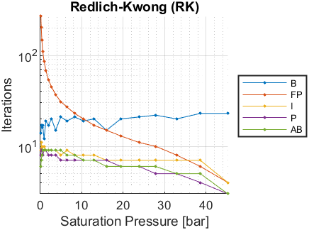
Psat [bar] | Tsat-B [K] | Iterations-B | Tsat-FP [K] | Iterations-FP | Tsat-I [K] | Iterations-I | Tsat-P [K] | Iterations-P | Tsat-AB [K] | Iterations-AB
0.117 | 96.1274 | 14 | 96.1274 | 269 | 96.1279 | 9 | 96.1281 | 8 | 96.128 | 6
0.198 | 100.0159 | 17 | 100.0155 | 204 | 100.0158 | 11 | 100.0156 | 9 | 100.0156 | 7
0.345 | 104.5836 | 16 | 104.5833 | 148 | 104.5834 | 9 | 104.5834 | 9 | 104.5834 | 8
0.565 | 109.1133 | 17 | 109.1129 | 111 | 109.1131 | 10 | 109.113 | 8 | 109.1131 | 9
0.884 | 113.6764 | 12 | 113.6763 | 86 | 113.6764 | 10 | 113.6764 | 9 | 113.6764 | 9
1.325 | 118.2344 | 19 | 118.2344 | 68 | 118.2345 | 9 | 118.2345 | 9 | 118.2345 | 9
1.919 | 122.8218 | 17 | 122.8217 | 54 | 122.8217 | 9 | 122.8218 | 8 | 122.8218 | 9
2.693 | 127.417 | 20 | 127.417 | 45 | 127.417 | 9 | 127.417 | 8 | 127.417 | 9
3.681 | 132.0387 | 15 | 132.0386 | 37 | 132.0387 | 9 | 132.0387 | 8 | 132.0387 | 9
4.912 | 136.6731 | 21 | 136.673 | 31 | 136.6731 | 8 | 136.673 | 7 | 136.6731 | 9
6.422 | 141.3338 | 19 | 141.3338 | 27 | 141.3338 | 9 | 141.3338 | 7 | 141.3338 | 8
8.246 | 146.023 | 21 | 146.023 | 23 | 146.023 | 8 | 146.023 | 7 | 146.023 | 8
10.41 | 150.7236 | 19 | 150.7236 | 20 | 150.7236 | 8 | 150.7236 | 7 | 150.7236 | 7
12.97 | 155.4789 | 20 | 155.4789 | 17 | 155.4789 | 8 | 155.4789 | 7 | 155.4789 | 7
15.94 | 160.2475 | 15 | 160.2475 | 15 | 160.2475 | 7 | 160.2475 | 7 | 160.2475 | 6
19.39 | 165.0813 | 20 | 165.0812 | 13 | 165.0813 | 7 | 165.0813 | 6 | 165.0813 | 6
23.81 | 170.4918 | 21 | 170.4918 | 11 | 170.4918 | 7 | 170.4918 | 6 | 170.4918 | 6
27.81 | 174.836 | 22 | 174.836 | 10 | 174.836 | 7 | 174.836 | 5 | 174.836 | 6
32.86 | 179.7653 | 20 | 179.7653 | 8 | 179.7653 | 7 | 179.7653 | 5 | 179.7653 | 5
38.59 | 184.7878 | 23 | 184.7878 | 6 | 184.7878 | 7 | 184.7878 | 4 | 184.7878 | 5
45.2 | 190.007 | 23 | 190.007 | 4 | 190.007 | 4 | 190.007 | 3 | 190.007 | 3

SRK - Iterations vs Psat
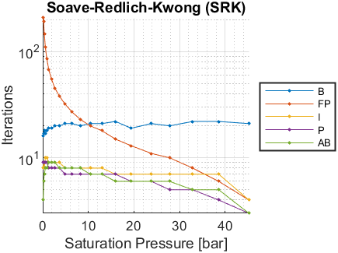
Psat [bar] | Tsat-B [K] | Iterations-B | Tsat-FP [K] | Iterations-FP | Tsat-I [K] | Iterations-I | Tsat-P [K] | Iterations-P | Tsat-AB [K] | Iterations-AB
0.117 | 91.3746 | 16 | 91.3744 | 208 | 91.3749 | 8 | 91.3749 | 9 | 91.3744 | 4
0.198 | 95.6164 | 17 | 95.6158 | 192 | 95.616 | 9 | 95.6161 | 9 | 95.6162 | 6
0.345 | 100.5889 | 18 | 100.5887 | 146 | 100.5889 | 8 | 100.5889 | 9 | 100.5889 | 7
0.565 | 105.5072 | 17 | 105.507 | 111 | 105.5072 | 10 | 105.5072 | 9 | 105.5072 | 8
0.884 | 110.4469 | 18 | 110.4469 | 86 | 110.447 | 10 | 110.447 | 9 | 110.447 | 8
1.325 | 115.3643 | 19 | 115.3642 | 68 | 115.3643 | 9 | 115.3643 | 8 | 115.3643 | 9
1.919 | 120.2948 | 19 | 120.2948 | 55 | 120.2948 | 9 | 120.2948 | 8 | 120.2948 | 9
2.693 | 125.2142 | 20 | 125.2142 | 45 | 125.2142 | 9 | 125.2142 | 8 | 125.2142 | 9
3.681 | 130.1411 | 20 | 130.1411 | 38 | 130.1412 | 9 | 130.1412 | 8 | 130.1411 | 8
4.912 | 135.06 | 21 | 135.06 | 32 | 135.06 | 8 | 135.06 | 7 | 135.06 | 8
6.422 | 139.9843 | 21 | 139.9843 | 27 | 139.9843 | 8 | 139.9843 | 7 | 139.9843 | 8
8.246 | 144.9156 | 20 | 144.9156 | 23 | 144.9156 | 8 | 144.9156 | 7 | 144.9156 | 8
10.41 | 149.835 | 21 | 149.835 | 20 | 149.835 | 8 | 149.835 | 7 | 149.835 | 7
12.97 | 154.7875 | 21 | 154.7875 | 18 | 154.7875 | 8 | 154.7875 | 7 | 154.7875 | 7
15.94 | 159.729 | 22 | 159.729 | 15 | 159.729 | 7 | 159.729 | 7 | 159.729 | 6
19.39 | 164.7126 | 19 | 164.7126 | 13 | 164.7126 | 7 | 164.7126 | 6 | 164.7126 | 6
23.81 | 170.2606 | 21 | 170.2606 | 11 | 170.2606 | 7 | 170.2606 | 6 | 170.2606 | 6
27.81 | 174.692 | 20 | 174.692 | 10 | 174.692 | 7 | 174.692 | 5 | 174.692 | 6
32.86 | 179.6953 | 22 | 179.6953 | 8 | 179.6953 | 7 | 179.6953 | 5 | 179.6953 | 5
38.59 | 184.766 | 22 | 184.766 | 6 | 184.766 | 7 | 184.766 | 4 | 184.766 | 5
45.2 | 190.0065 | 21 | 190.0065 | 4 | 190.0065 | 4 | 190.0065 | 3 | 190.0065 | 3

PR - Iterations vs Psat
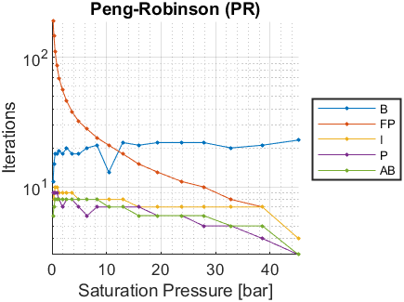
Psat [bar] | Tsat-B [K] | Iterations-B | Tsat-FP [K] | Iterations-FP | Tsat-I [K] | Iterations-I | Tsat-P [K] | Iterations-P | Tsat-AB [K] | Iterations-AB
0.117 | NaN | NaN | NaN | NaN | NaN | NaN | NaN | NaN | NaN | NaN
0.198 | 94.9396 | 11 | 94.9389 | 190 | 94.9392 | 9 | 94.9393 | 9 | 94.9394 | 6
0.345 | 99.9862 | 15 | 99.9859 | 146 | 99.9861 | 8 | 99.9861 | 9 | 99.9861 | 7
0.565 | 104.9799 | 18 | 104.9797 | 111 | 104.9799 | 10 | 104.9799 | 9 | 104.9799 | 8
0.884 | 109.9969 | 18 | 109.9966 | 87 | 109.9968 | 10 | 109.9968 | 9 | 109.9967 | 8
1.325 | 114.9912 | 19 | 114.991 | 69 | 114.9911 | 9 | 114.9911 | 8 | 114.9911 | 8
1.919 | 119.9981 | 18 | 119.9981 | 56 | 119.9981 | 9 | 119.9981 | 7 | 119.998 | 8
2.693 | 124.9921 | 20 | 124.9921 | 46 | 124.9921 | 9 | 124.9921 | 8 | 124.9921 | 8
3.681 | 129.9908 | 18 | 129.9908 | 38 | 129.9908 | 9 | 129.9908 | 8 | 129.9908 | 8
4.912 | 134.9773 | 18 | 134.9773 | 32 | 134.9774 | 8 | 134.9773 | 7 | 134.9774 | 8
6.422 | 139.9643 | 20 | 139.9643 | 28 | 139.9643 | 8 | 139.9643 | 6 | 139.9643 | 8
8.246 | 144.9518 | 21 | 144.9518 | 24 | 144.9518 | 8 | 144.9518 | 7 | 144.9518 | 8
10.41 | 149.9197 | 13 | 149.9197 | 21 | 149.9197 | 8 | 149.9197 | 7 | 149.9197 | 7
12.97 | 154.9117 | 22 | 154.9117 | 18 | 154.9117 | 8 | 154.9117 | 7 | 154.9117 | 7
15.94 | 159.8825 | 21 | 159.8825 | 15 | 159.8825 | 7 | 159.8825 | 7 | 159.8825 | 6
19.39 | 164.8831 | 22 | 164.8831 | 13 | 164.8831 | 7 | 164.8831 | 6 | 164.8831 | 6
23.81 | 170.4334 | 22 | 170.4334 | 11 | 170.4335 | 7 | 170.4335 | 6 | 170.4335 | 6
27.81 | 174.853 | 22 | 174.853 | 10 | 174.853 | 7 | 174.853 | 5 | 174.853 | 6
32.86 | 179.8268 | 20 | 179.8268 | 8 | 179.8268 | 7 | 179.8268 | 5 | 179.8268 | 5
38.59 | 184.8476 | 21 | 184.8476 | 7 | 184.8476 | 7 | 184.8476 | 4 | 184.8476 | 5
45.2 | 190.0134 | 23 | 190.0134 | 4 | 190.0134 | 4 | 190.0134 | 3 | 190.0134 | 3

